피부 분석 비교
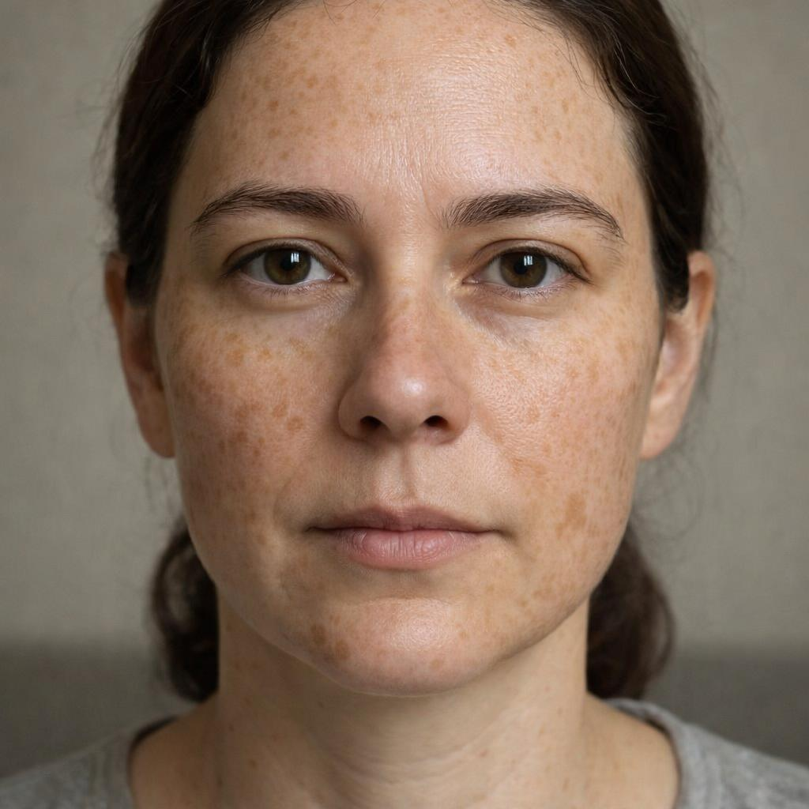
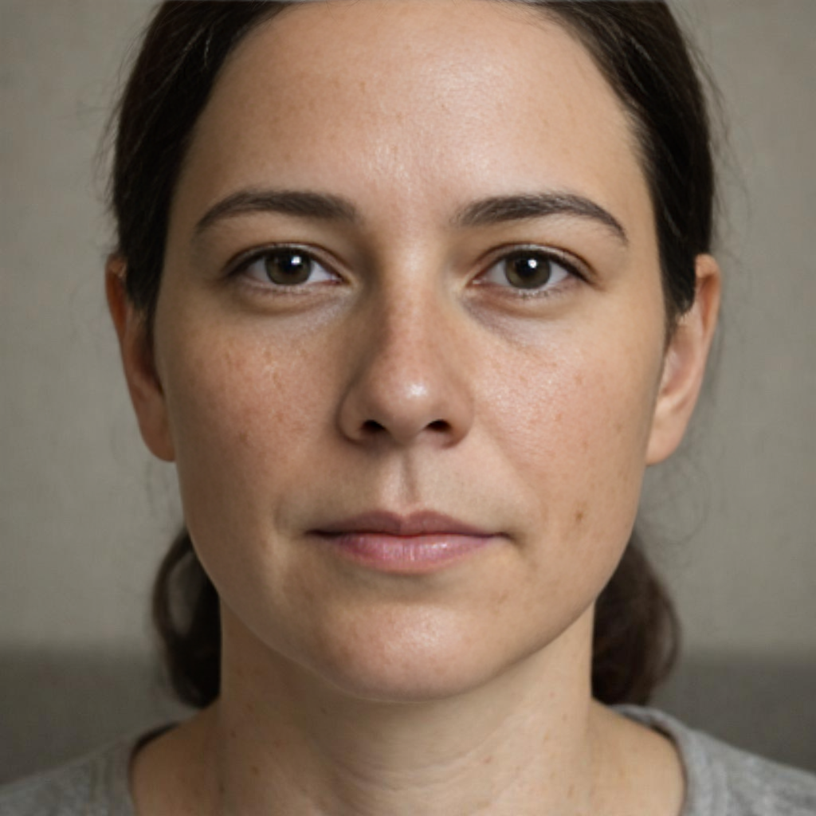
 | 원본 |  |  |  | 기준

분석 이미지 | C:\Project\SkinLens v1\assets\test_images\기미_주근깨_검버섯.jpg
AI 피부건강지수 (원본) | 65
AI 피부건강지수 (기준) | 84
엄격한 평가 모드 | 적용됨

점수등급 기준
점수 범위 | 등급
90 이상 | 매우 우수
80~90 | 우수
70~80 | 양호
60~70 | 집중케어 추천
60 미만 | 개선 필요

항목명 | AI 측정 점수 (원본) | AI 측정 점수 (기준)
기미 | 40 | 85
주근깨 | 25 | 85
홍조 | 75 | 90
염증 후 홍반 | 85 | 90
트러블 | 90 | 90
트러블 후 색소 | 55 | 80
모공 크기 | 65 | 80
모공 처짐 | 65 | 80
눈가 주름 | 78 | 80
팔자 주름 | 70 | 75
미세/깊은 주름 | 80 | 85
피부결 | 68 | 85
피부 톤 | 55 | 85
칙칙함 | 65 | 90
불균일 톤 | 20 | 85
턱선 흐림 | 80 | 85
볼 처짐 | 78 | 85
피부 타입 | 75 | 85

AI 소견

원본 이미지 종합 소견
고객님의 피부는 얼굴 전체에 넓고 짙게 분포한 기미와 주근깨가 가장 두드러지는 특징입니다. 이로 인해 실제보다 피부 톤이 어둡고 칙칙하며, 매우 불균일해 보이는 상태입니다. 하지만 복원된 이미지를 통해 확인한 결과, 색소 문제를 제외한 피부의 기본 탄력이나 주름 상태는 양호하게 유지되고 있습니다. 따라서 현재 가장 시급한 관리는 자외선 차단을 철저히 하면서 미백 기능성 제품을 꾸준히 사용하여 과다 색소를 개선하는 것입니다. 색소 케어에 집중하신다면 훨씬 더 맑고 건강해 보이는 피부를 되찾으실 수 있을 것입니다.

관리 권고사항
매일 자외선 차단제를 사용하여 기미와 주근깨가 짙어지는 것을 예방하고, 미백 기능성 성분이 포함된 제품으로 꾸준히 관리하는 것이 중요합니다., 불균일한 피부 톤과 결을 개선하기 위해 비타민 C나 나이아신아마이드 성분이 함유된 에센스를 사용하여 피부를 환하게 가꾸는 것을 추천합니다., 색소 침착이 있는 피부는 자극에 민감할 수 있으므로, 약산성의 부드러운 클렌저를 사용하여 피부 장벽을 보호하며 세안하십시오.

원본 이미지 18개 항목별 AI 소견
기미 (40점 / 60점 미만)
고객님의 양쪽 광대와 이마, 인중 부위에 넓은 갈색 반점 형태의 기미가 관찰되어 집중적인 미백 관리가 필요합니다. [산출근거: 원본 이미지의 양 볼과 이마, 인중 부위에 넓고 뚜렷한 기미가 분포하고 있어 낮은 점수가 산출되었습니다.]

주근깨 (25점 / 60점 미만)
얼굴 전반적으로 30개 이상의 짙은 주근깨가 빽빽하게 분포하고 있어 피부 톤을 어둡고 불균일하게 만들고 있습니다. [산출근거: 얼굴 전체에 걸쳐 밀도가 높고 진한 갈색의 주근깨가 다수 관찰되어, 색소 집중 케어가 필요한 상태입니다.]

홍조 (75점 / 70~80점)
색소 아래로 볼 중앙에 미세한 홍조가 동반되어 있어, 자극적인 환경에 피부가 민감하게 반응할 수 있습니다. [산출근거: 색소 침착 아래로 볼 중앙 부위에 경미한 붉은 기운이 감지되어, 피부가 다소 민감할 수 있음을 시사합니다.]

염증 후 홍반 (85점 / 80~90점)
짙은 색소 침착으로 인해 붉은 자국이 가려져 있으나, 현재 눈에 띄는 염증 후 홍반은 보이지 않는 양호한 상태입니다. [산출근거: 짙은 색소들로 인해 명확한 염증 후 홍반을 식별하기는 어려우나, 뚜렷하게 보이는 자국은 없어 양호한 점수를 받았습니다.]

트러블 (90점 / 90점 이상)
현재 활성화된 여드름이나 뾰루지가 관찰되지 않아 트러블 관리는 매우 잘 되고 있습니다. [산출근거: 현재 진행 중인 염증성 여드름이나 화이트헤드 등의 트러블이 관찰되지 않아 매우 우수한 상태입니다.]

트러블 후 색소 (55점 / 60점 미만)
기존 주근깨와 기미 외에 여드름으로 인한 색소 침착도 혼재되어 있을 가능성이 있어 꾸준한 관리가 요구됩니다. [산출근거: 얼굴 전체의 주근깨와 기미로 인해 여드름 후 색소 침착을 개별적으로 평가하기는 어려우나, 전반적인 색소 문제를 반영하여 점수가 조정되었습니다.]

모공 크기 (65점 / 60~70점)
코와 주변 볼 부위의 모공이 다소 확장되어 있어, 피지 조절과 모공 케어에 신경 쓰는 것이 좋겠습니다. [산출근거: 복원 이미지 기준선 확인 결과, 코와 나비존의 모공이 다소 눈에 띄는 보통 크기로 관찰됩니다.]

모공 처짐 (65점 / 60~70점)
볼 부위 모공이 약간 세로 형태로 늘어져 보여, 피부 탄력 저하가 시작되고 있음을 의미합니다. [산출근거: 볼 부위의 모공이 중력 방향으로 미세하게 늘어진 타원형 형태를 보여, 초기 탄력 저하가 진행 중인 것으로 보입니다.]

눈가 주름 (78점 / 70~80점)
눈 밑 피부에 얕지만 여러 줄의 잔주름이 있어, 아이크림을 사용한 집중 보습 관리가 필요합니다. [산출근거: 눈 밑에 여러 겹의 얕은 잔주름이 형성되어 있으며, 건조할 경우 더 부각될 수 있습니다.]

팔자 주름 (70점 / 70~80점)
웃을 때 깊어지는 팔자주름 부위에 옅은 선이 자리 잡고 있어, 꾸준한 탄력 관리가 요구됩니다. [산출근거: 복원 이미지와 비교 시, 입가 주변에 음영으로 보이는 중간 깊이의 팔자주름이 확인됩니다.]

미세/깊은 주름 (80점 / 80~90점)
눈가와 입가를 제외하면 깊은 주름이 거의 없어, 전반적인 피부 구조는 비교적 탄탄하게 유지되고 있습니다. [산출근거: 눈가와 입가를 제외한 이마 등의 부위에는 깊은 주름이 거의 없어 비교적 양호한 상태입니다.]

피부결 (68점 / 60~70점)
다수의 색소 병변이 피부결을 거칠어 보이게 하므로, 색소 케어를 통해 매끄러운 피부결을 되찾는 것이 중요합니다. [산출근거: 다수의 색소 병변으로 인해 피부 표면이 다소 거칠어 보이나, 실제 요철은 심하지 않은 상태입니다.]

피부 톤 (55점 / 60점 미만)
원래 피부 톤보다 기미와 주근깨로 인해 전체적으로 어두워 보여, 미백 관리를 통한 톤업 효과를 기대할 수 있습니다. [산출근거: 기미와 주근깨가 피부 본연의 톤을 상당 부분 덮고 있어, 전체적으로 피부가 어둡게 보입니다.]

칙칙함 (65점 / 60~70점)
피부에 쌓인 색소가 빛의 반사를 막아 피부가 칙칙해 보이므로, 각질 및 색소 관리를 병행하는 것을 추천합니다. [산출근거: 과도한 색소 침착이 피부의 광채를 저해하여 전반적으로 피부가 칙칙하고 피곤해 보이는 인상을 줍니다.]

불균일 톤 (20점 / 60점 미만)
다양한 형태와 색상의 색소들이 혼재하여 고객님의 가장 시급한 피부 고민인 불균일한 톤을 유발하고 있습니다. [산출근거: 다양한 크기와 농도의 기미, 주근깨가 혼재하여 피부 톤이 매우 불균일하며, 개선이 시급한 항목입니다.]

턱선 흐림 (80점 / 80~90점)
턱선 라인이 무너지지 않고 선명하게 유지되고 있어, 얼굴 윤곽의 탄력은 매우 우수한 편입니다. [산출근거: 복원 이미지 확인 결과, 턱선은 무너짐 없이 선명하게 유지되고 있어 탄력 상태가 우수합니다.]

볼 처짐 (78점 / 70~80점)
볼 부위의 피부가 처짐 없이 탄탄하게 유지되고 있어, 나이에 비해 탄력 관리가 잘 되어 있습니다. [산출근거: 볼 부위의 꺼짐이나 처짐이 거의 관찰되지 않아, 피부 지지 구조가 잘 유지되고 있는 상태입니다.]

피부 타입 (75점 / 70~80점)
피부의 유분과 수분 상태가 비교적 균형을 이루고 있어, 피부 타입 자체는 건강한 상태로 판단됩니다. [산출근거: T존의 유분감이나 U존의 건조함이 두드러지지 않아, 유수분 밸런스는 비교적 양호하게 유지되고 있습니다.]

맞춤형 제품 추천
1. 꼬드리브 트러블 케어 세럼 (트러블 케어)
매칭 점수: 44%
주요 성분: 나이아신아마이드, 살리실산, 티트리 오일
효능: 여드름 억제, 모공 관리, 피부 진정
추천 이유: 처방 항목 매칭: M14 (0.6%), 피부 타입 매칭: oily

2. 꼬드리브 모공 토너 (모공 케어)
매칭 점수: 30%
주요 성분: BHA, AHA, 하이드로진산
효능: 모공 축소, 각질 제거, 피부결 개선
추천 이유: 피부 타입 매칭: oily

활성 믹스 (M01-M14)
코드 | 이름 | 카테고리 | 설명 | 주요 성분 | 배합비
M01 | 베이스믹스 | 베이스 | 기본 베이스 | 정제수, 글리세린, 부틸렌글리콜 | 95.6%
M02 | UV케어믹스 | UV케어 | 자외선 차단 | 티타늄디옥사이드, 아보벤존, 옥티살레이트
M03 | 지성믹스 | 피부 타입 | 지성 피부 타입 (유분 조절) | 니아신아마이드, 레스베라트롤, 티트리 오일
M04 | 건성믹스 | 피부 타입 | 건성 피부 타입 (수분 공급) | 히알루론산, 세라마이드, 스쿠알란
M05 | 복합성믹스 | 피부 타입 | 복합성 피부 타입 (유분/수분 밸런스) | 니아신아마이드, 히알루론산, 판테놀
M06 | 민감성믹스 | 피부 타입 | 민감성 피부 타입 (진정) | 시카, 판테놀, 알란토인
M07 | 보습케어믹스 | 보습 | 보습 케어 | 히알루론산, 세라마이드, 글리세린
M08 | 미백케어믹스 | 색소 | 미백 케어 (톤·밝기, 색소) | 비타민C, 나이아신아마이드, 알부틴, 트라넥삼산 | 1.6%
M09 | 탄력케어믹스 | 탄력 | 탄력 케어 (탄력&처짐) | 콜라겐, 엘라스틴, 아데노신
M10 | 주름케어믹스 | 주름 | 주름 케어 | 레티놀, 펩타이드, 아데노신
M11 | 트러블케어믹스 | 트러블·흔적 | 트러블 케어 (여드름 & 흔적) | 살리실산, 티트리 오일, 과산화벤조일
M12 | 모공케어믹스 | 모공 | 모공 케어 | 살리실산, BHA, PHA | 1.4%
M13 | 피부결케어믹스 | 텍스처 | 피부결 케어 | AHA, 효소, 각질 제거 성분 | 0.8%
M14 | 홍조케어믹스 | 홍조, 홍반 | 홍조 케어 (홍조·혈관) | 시카, 판테놀, 알란토인 | 0.6%

PCR 믹스 (PM01-PM07)
코드 | 이름 | 카테고리 | 설명 | 주요 성분 | 배합비
PM01 | 프로바이오틱 믹스 | pcr | 유익균 증식 촉진 | 유산균, 프로바이오틱
PM02 | 프리바이오틱 믹스 | pcr | 총량/트러블 관리 | 프리바이오틱, 식이섬유
PM03 | 리밸런스케어 믹스 | pcr | 유해균 억제 | 항균 성분, 피부 보호 성분
PM04 | 프리바이오틱 믹스 | pcr | 총량/트러블 관리 | 프리바이오틱, 식이섬유
PM05 | 프로바이오틱 믹스 | pcr | 유익균 증식 촉진 | 유산균, 프로바이오틱
PM06 | 프리바이오틱 믹스 | pcr | 총량/트러블 관리 | 프리바이오틱, 식이섬유
PM07 | 리밸런스케어 믹스 | pcr | 유해균 억제 | 항균 성분, 피부 보호 성분

